cp-01-evidencias
ID CASO DE PRUEBA | EVIDENCIA
1
2
3
4
5
6
7
8
9 | 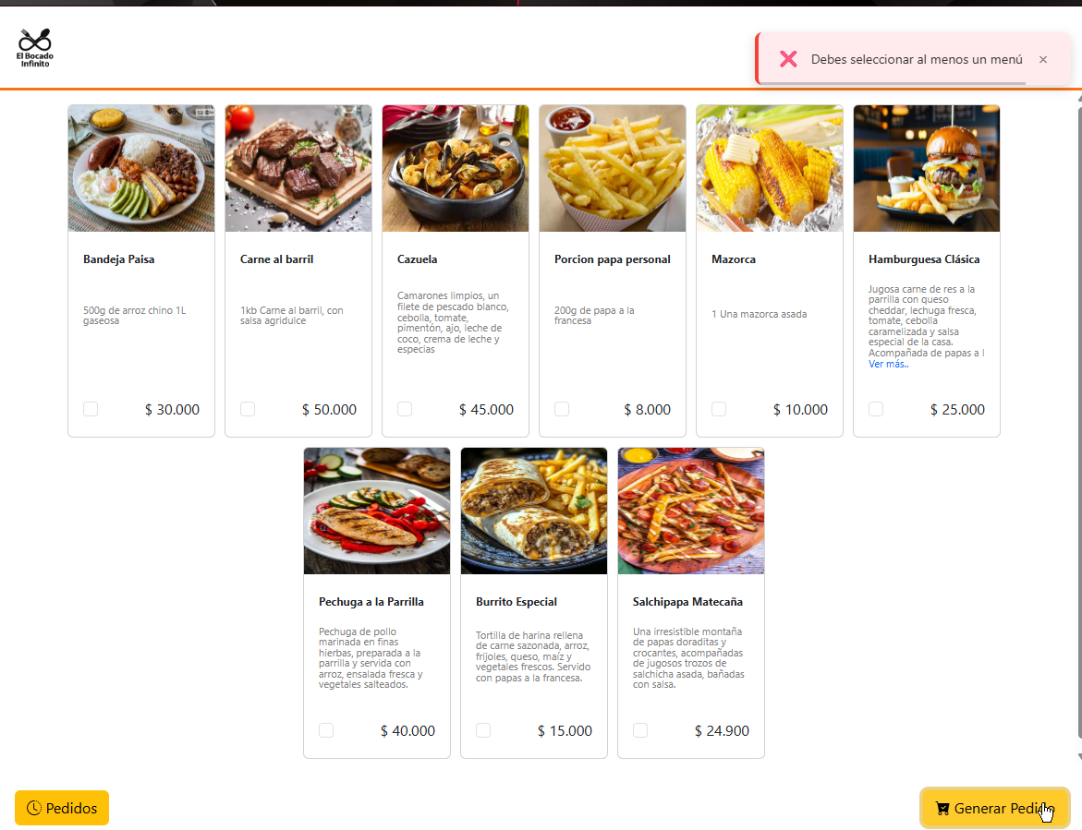
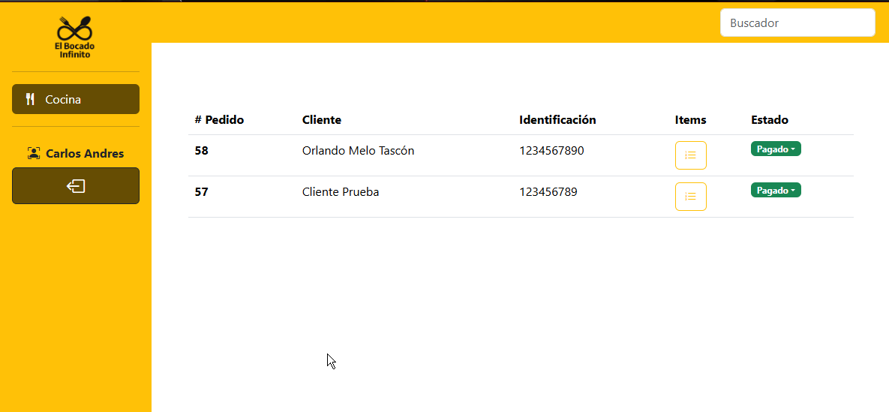 10
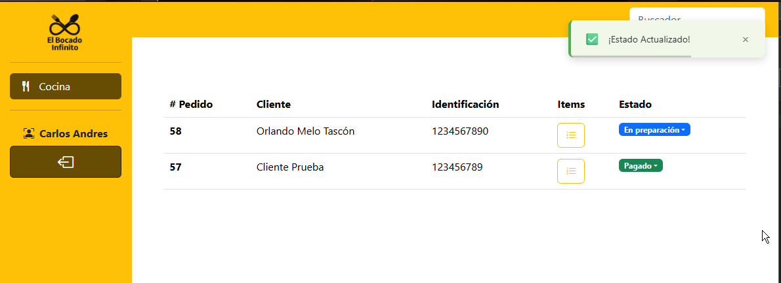 11
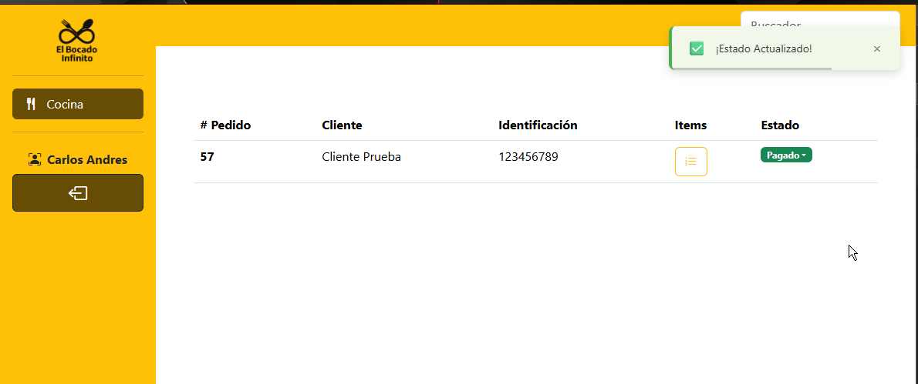 12

